Невостребованные_методы_из_затр

Интерфейс | Метод СП | Описание | Как выглядит раздел в Конфигураторе
IExternalObjectsContract | GetBOServers | Получение информации о справочнике ПОЛИНОМ:MDM
IExternalObjectsContract | UpdateBOServer | Изменение доступных для редактирования свойств ПОЛИНОМа

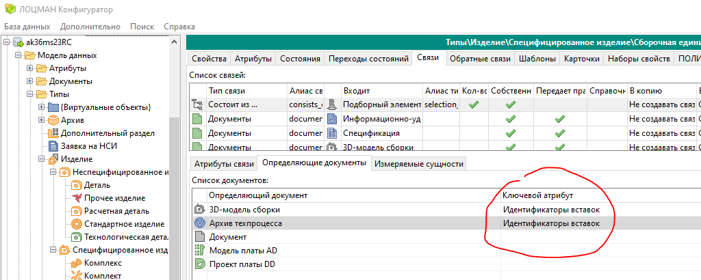

IConfigEffectivityContract | SetAttributeForLinkDeterminationDoc | Установка ключевого атрибута связи
IConfigEffectivityContract | DelAttributeForLinkDeterminationDoc | Удаление ключевого атрибута связи

GetTypeLinkAttrTemplates - Пояснить параметр "Идентификатор отношения связи типов". Это идентификатор отношения в БД для типов, связи типов. Смотри таблицу rlTypesAndTypes. Нужно найти метод, где такое получить можно и придумать описание.

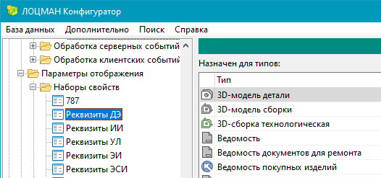

IViewParamsContract | GetViewParamsTypes | По имени набора свойств получить список типов, которым он сопоставлен

ICardContract | DelCard | Методы для работы с карточками и их атрибутами
ICardContract | DelCardAllAttr
ICardContract | GetAllCardGroupTypes
ICardContract | GetAllCards
ICardContract | GetCardAttributes
ICardContract | GetCardComponents
ICardContract | GetCards
ICardContract | GetCardTypeGroups
ICardContract | GetCardTypes
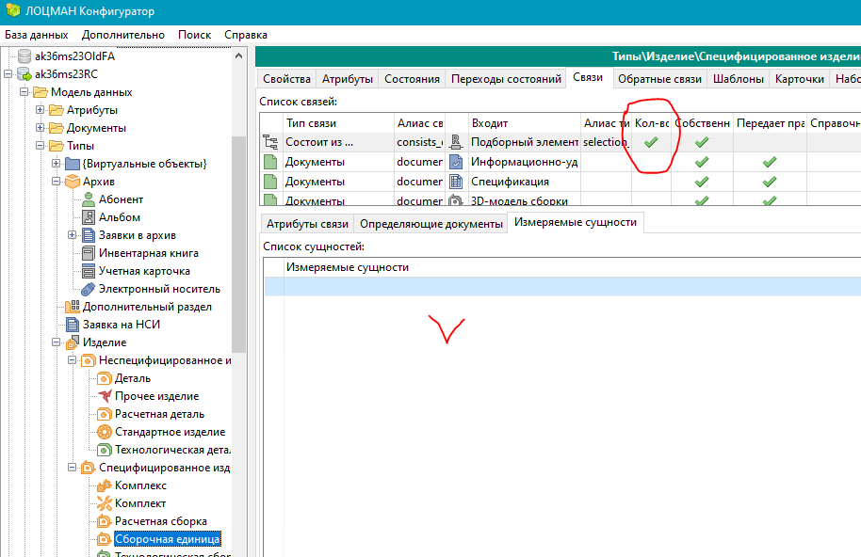
ICardContract | GetTypeGroupCard
ICardContract | NewCard
ICardContract | NewCardAttribute
ICardContract | NewCardTypeUserGroup
ICardContract | RenameCard
ICardContract | UpdateCard

IInputTemplatesContract | DelKeyAttrTemplate | Методы для работы с шаблонами ввода атрибутов и ключевых атрибутов
IInputTemplatesContract | DelTemplate
IInputTemplatesContract | GetInputTemplates
IInputTemplatesContract | NewTemplate
IInputTemplatesContract | UpdateTemplate

IMeasuresContract | AddLinkMeasurement | Методы для работы с ЕИ и измеряемыми сущностями, в т.ч. для добавления, удаления измеряемой сущности для количественной связи
IMeasuresContract | AddMeasure
IMeasuresContract | DelLinkMeasurement
IMeasuresContract | DelMeasure
IMeasuresContract | EditMeasure
IMeasuresContract | GetFromBO_Nature
IMeasuresContract | GetFromBO_Unit
IMeasuresContract | GetUnit
IMeasuresContract | GetUnits
IMeasuresContract | GetUnitsByDesignation
IMeasuresContract | ConvertUnitTo
IMeasuresContract | GetTypeTypeEntitys
IMeasuresContract | GetMeasures
IMeasuresContract | CheckPolynomHealth

IIntegrationContract | AddAttrDetermination_Names
IIntegrationContract | AddCondition
IIntegrationContract | AddLinkDetermination_Names
IIntegrationContract | AddUseCase
IIntegrationContract | ClearCondGroup
IIntegrationContract | DelCondGroup | После удаления Конфигуратор ругается на CondGroupId = NULL
IIntegrationContract | DelCondition
IIntegrationContract | DelProxy
IIntegrationContract | DelTranslator
IIntegrationContract | DelUseCase
IIntegrationContract | GetCondGroup | Ругается при вызове этого метода
IIntegrationContract | GetDocDeterAttrs
IIntegrationContract | GetDocDeterLinks
IIntegrationContract | GetProxies
IIntegrationContract | GetProxyTranslators
IIntegrationContract | GetProxyUseCaseRules
IIntegrationContract | GetTranslatorInfo
IIntegrationContract | GetUseCase
IIntegrationContract | GetUseCaseByExt
IIntegrationContract | GetUseCaseInfo
IIntegrationContract | NewCondGroup
IIntegrationContract | NewProxy
IIntegrationContract | NewTranslator
IIntegrationContract | SetProxyUseCaseRule
IIntegrationContract | UpdateProxy
IIntegrationContract | UpdateTranslator
IIntegrationContract | UpdateUseCase
IIntegrationContract | SetProxyAbility

IConfMetaDataContract | AddTypeHierarchy | Методы для работы с иерархией типов
IConfMetaDataContract | DelTypeHierarchy
IConfMetaDataContract | GetTypesHierarchy
IConfMetaDataContract | ChangeSignRoleIcon | Методы для работы с характерами работ
IConfMetaDataContract | ChangeSignRoleIsSingle
IConfMetaDataContract | CreateSignRole
IConfMetaDataContract | DeleteSignRole
IConfMetaDataContract | AddSignRoleForGroup
IConfMetaDataContract | GetSignRoles
IConfMetaDataContract | GetSignRolesForGroup
IConfMetaDataContract | GetSignRoleGroups
IConfMetaDataContract | RemoveSignRoleFromGroup
IConfMetaDataContract | RenameSignRole
IConfMetaDataContract | GetMarkers | Методы по работе с маркерами метаданных (новый раздел в 23.1)
IConfMetaDataContract | NewMarker
IConfMetaDataContract | DelMarker
IConfMetaDataContract | UpdateMarker
IConfMetaDataContract | AddObligateStateTransSignRole | Методы для работы с разделом «Переходы состояний | Цифровая подпись объекта»
IConfMetaDataContract | DelObligateTypeStateSignRole
IConfMetaDataContract | GetObligateStateTransSignRoles
IConfMetaDataContract | GetObligateTypeSignRoles
IConfMetaDataContract | UpdStateTransition
IConfMetaDataContract | GetAllTypeParents | Возвращает информацию обо всех вертикальных связях, где заданный тип является дочерним в связи
IConfMetaDataContract | GetAttrTypeTypes | По типу связи, атрибуту, параметрам «является ли документом» возвращает список связей между типами
IConfMetaDataContract | GetRightsOnStateTransition | Возвращает переходы состояний, на которые заданная роль имеет доступ
IConfMetaDataContract | GetRoleTypeAccess | Возвращает таблицу состояний с правами определенными для указанного типа в рамках выбранной роли
IConfMetaDataContract | GetTools | Возвращает список всех документных типов
IConfMetaDataContract | GetUserTypeAccess | Возвращает таблицу состояний с правами определенными для указанного типа в рамках выбранного пользователя
IConfMetaDataContract | GetTypeTools | Возвращает список инструментов, в которых может изменяться объект данного типа
IConfMetaDataContract | GetTypeTypes | Возвращает все типы, с которыми может быть связан объект заданого типа заданным видом связи

